KU Sur
Lokalitet i sjø | Areal 1 Oppdrettslokalitet: VKA01 1566 Urda 32437, Surnadal
Arealbeskrivelse | Oppdrettslokalitet i Bøfjorden.
Lokalitetens formelle plassering | Grunnlaget for opprettelsen av denne lokaliteten er tidligere formelt godkjent av Fiskeri-
 | direktoratet, Møre og Romsdal Fylkeskommune og Surnadal kommune.
Hva er nytt i denne KU-en? | Det er endringen med å markere og inkludere det eksisterende fortøyningsarealet
 | (+ 100 meter) som er grunnlaget for denne KU/ROS-analysen.
Formål i dag | Kombinerte formål i sjø og vassdrag med eller uten tilhørende strandsone NFFFA (6800)
 | og Akvakulturareal (A). VKA.
Aktiv/passiv mht akvakultur | Lokaliteten er aktiv, Lerøy Midt.
Forslag | Endring til: Akvakulturområde til (6400) VKA og Hensynsone (190) = fortøyning
Nytt areal | Utvidelse av eksisterende areal, det meste til fortøyningsareal.
 | Gammelt akvakulturareal (A) = xx daa
 | Nytt Akvakulturareal (A) = xx daa
 | Fortøyningsareal = yy daa
Nytt formål | VKA
 | Tilpasse Hensynsone (190) / fortøyningssone fra utenfor A og ut til 100 m utenfor
 | ankere (tilpasses lokaliteten).
Forslagsstiller | Arbeidsgruppen: Sjøområdeplan Nordmøre
Oppdrettsformål | Oppdrettsformål: inkludert unntatt laks, ørret og regnbueørret.
Kart: Oversikt over nye arealer
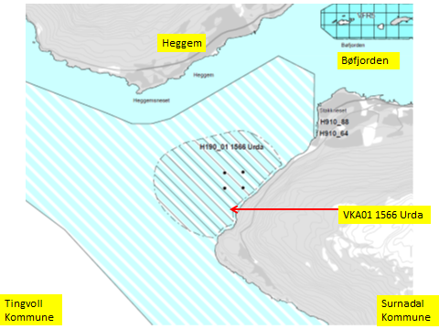

Kart: Opprinnelig Akvakultur-areal som tas ut av planen.
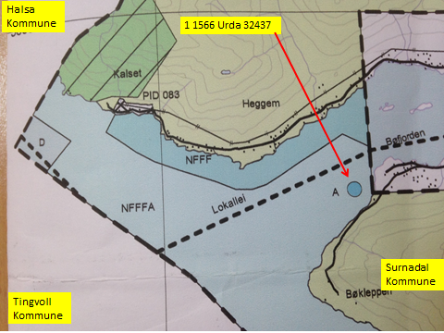

KONSEKVENSUTREDNING
TEMA | VURDERING | DATAKILDER | KONSEKVENS
Miljø og naturressurser
PLanformål: land | LNRF areal for nødvendige tiltak for landbruk og reindrift og gårdstilknyttet nærings-
 | virksomhet basert på gårdens ressursgrunnlag.
 | Bøfjorden: Bevaring naturmiljø (560) Bøfjordholmene.
Bestander av anadrom laksefisk | 19 km fra Surna. Nasjonalt laksevassdrag.

Lakselus |  | Lusedata.no
Lakserømming fra merder |  | Fiskeridirektoratet.no
 |  | Laksefakta.no
Landskap | Ingen spesielle. | Surnadal kommune.
Kulturminner/kulturmiljø | Heggem: Funnsted. | Kulturminnesok.no

Tilstøtende arealer I sjø: | I sjø: Bruk og vern av sjø og vassdrag med tilhørende strandsone (6001)
 | Kombinerte formål i sjø og vassdrag med eller uten tilhørende strandsone NFFFA (6800).
Strandsone og lokale vassdrag | Ingen merknader. Strandsone ikke berørt.
Klima | Liten påvirkning.
Gyteområde | Gyteområde midtfjords i Halsafjordmunningen. | Fiskeridirektoratet.no
Naturvernområde | Bøfjorden: Bevaring naturmiljø (560) Bøfjordholmene.
Naturmangfold | Ingen relevante registreringer. Noen registreringer av fisk, oter og mange fugleregistreringer. | Naturbase.no
Helse og trivsel
Miljøundersøkelser/bunn | Miljøundersøkelser bunn: Veldig god (1). MOM-B undersøkelser | Åkerblå.no
 |  | Fiskeridirektoratet.no
Forurensning/støy | Noe støy, jamfør bestemmelse.
Forurensning/lys | Lite lyspåvirkning, jamfør bestemmelse.
Friluftsliv, rekreasjon, tilgjengelighet | Ferdsel inntil 20 m og fiske inntil 100 m fra overflatestrukturer. | Forskrift FOR-2008-06-17-822
Friluftsliv, strandsone | Strandsone noe berørt.
Friluftsliv | Friluftsliv noe berørt.
Folkehelse | Noe negativ påvirkning.
Næring og transport
Næringsliv og sysselsetting | Oppdrett gir arbeidsplasser.
Ferdsels- og trafikksikkerhet | Hindrer ikke ferdsel.
Havner | Ingen hindring for havner i nærheten. | Kr.sund og Normøre havn IKS.
Kilenøter | Ingen registreringer i arealet. | Merknad fra folkemøte.
Fiske: aktive redskaper (reketrål) | Ingen reketrålfelt i arealet. | Fiskeridirektoratet.no
Passive redskaper (gar, line, jukse) | Ingen registreringer i arealet. | Fiskeridirektoratet.no

Låssettingplass (for sei, sild bl.a) | Ingen. | Fiskeridirektoratet.no
Infrastruktur
Teknisk infrastruktur | Det er vei i området. Landstrøm skal benyttes, se bestemmelser. | Surnadal kommune.
Tilgang til lokaliteten. | Med båt.

Risiko- og sårbarhetsvurdering
Skredfare/grunnforhold | Lav til moderat fare for jord- eller snøskred. | Skrednett.no
Vær og vind | Lav til moderat bølgehøyde.
Sjøstraum | Årlig midlet strømhastighet: Lav til moderat NordØstlig straum. Lavere nærmere land. | Sintef (SINMOD)

Annet | Ingen
Samlet vurdering
 | Egnet som oppdrettslokalitet.
 | Positivt for kommunen/arbeidsplasser.
 | Noe negativt for fritidsliv.
Avbøtende tiltak:

Konfliktpotensiale | Lavt konfliktpotensiale.
Konklusjon - oppsummering | De endrede områdene tas inn i planen.

Areal i sjø. | Areal: V02 1566 Breifjorden, Surnadal.
Arealbeskrivelse | NFFF-område i NordØstre del av Breifjorden, mellom Surnadalsneset og Vargøya.
Hva er nytt i denne KU-en? | Utvide: Bruk og vern av sjø og vassdrag med tilhørende strandsone (6001)
Formål i dag | Kombinerte formål i sjø og vassdrag med eller uten tilhørende strandsone NFFFA (6800).
 | VKA.
Forslag | Endring til: Bruk og vern av sjø og vassdrag med tilhørende strandsone, NFFFF (6001)
Nytt arealformål | Natur, Ferdsel Fiske Friluftsliv. Akvakultur tas ut. xxx daa
Areal | Endres.
Forslagsstiller | Arbeidsgruppen: Sjøområdeplan Nordmøre
Oppdrettsformål | Ikke oppdrettsformål.
Kart: Oversikt over nye arealer
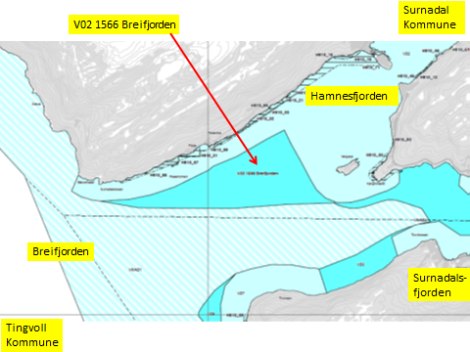

Oversikt: arealer som tas ut.
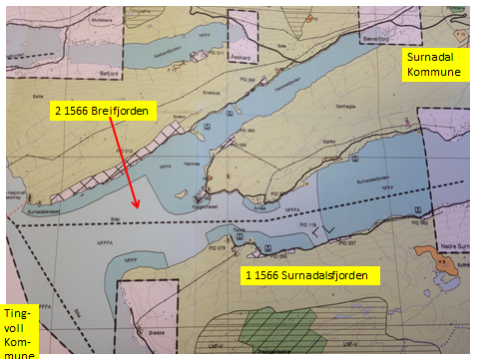

KONSEKVENSUTREDNING
TEMA | VURDERING | DATAKILDER | KONSEKVENS
Miljø og naturressurser
PLanformål: land | LNRF-areal for nødvendige tiltak for landbruk og reinsdrift og gårdsbrukstilknyttet
 | næringsvirksomhet basert på gårdens ressurser. Areal 910: Reguleringsplan skal forts. gjelde.
Bestander av anadrom laksefisk | 6 km fra Surna. Nasjonalt laksevassdrag.
Lakselus |  | Lusedata.no
Lakserømming fra merder |  | Fiskeridirektoratet.no
 |  | Laksefakta.no
Landskap | Ingen spesielle. | Surnadal kommune.
Kulturminner/kulturmiljø | Årnes: Bosetning-aktivitetsområde, gravminner, funnsted. Haugen: Gravminne, gårdstun | Kulturminnesok.no
 | Bosetning-aktivitetsområde.Surnadalsneset: 7 Gravminner. Ingenting berøres.
Tilstøtende arealer I sjø: | I sjø: Bruk og vern av sjø og vassdrag med eller uten tilhørende strandsone (6001), og
 | Kombinerte formål i sjø og vassdrag med eller uten tilhørende strandsone (6800)

Strandsone og lokale vassdrag | Ingen merknader.
Klima | Liten påvirkning.
Gyteområde | Gyteområde midtfjords i Halsafjorden, arealet berører ikke det. | Fiskeridirektoratet.no

Naturvernområde | Ingen i sjø.
Naturmangfold | Ingen relevante registreringer. Mange fiske, plantearter og fuglearter. | Naturbase.no
Helse og trivsel
Miljøundersøkelser/bunn | Ingen forurensing på bunn. | MOM-undersøkelser
Forurensning/støy | Lite støy.
Forurensning/lys | Lite lyspåvirkning.
Friluftsliv, rekreasjon, tilgjengelighet | Ferdsel inntil 20 m og fiske inntil 100 m fra overflatestrukturer. | Forskrift FOR-2008-06-17-822
Friluftsliv, strandsone | Strandsone ikke berørt.
Friluftsliv | Ingen statlige sikrete friluftsområder. | Miljøstatus.no/friluftsliv
Folkehelse | Ingen negativ påvirkning.
Næring og transport
Næringsliv og sysselsetting
Ferdsels- og trafikksikkerhet | Hindrer ikke ferdsel.
Havner | Ingen hindring for havner i nærheten. | Kr.sund og Normøre havn IKS.
Kilenøter | Ingen kilenot registrert.

Fiske: aktive redskaper (reketrål) | Arealet frigjør rekefelt. | Fiskeridirektoratet.no
Passive redskaper (gar, line, jukse) | Arealet frigjør fiskefelt i Vest.
Låssettingplass (for sei, sild bl.a) | Ingen. | Fiskeridirektoratet.no
Infrastruktur
Teknisk infrastruktur |  | Surnadal kommune.
Tilgang til lokaliteten.

Risiko- og sårbarhetsvurdering
Skredfare/grunnforhold | Lav til moderat fare for jord- eller snøskred. | Skrednett.no
Vær og vind | Lav til moderat bølgehøyde.
Sjøstraum | Lite data: sannsynligvis Vestgående straum. | Sintef (SINMOD)

Annet

Samlet vurdering
 | Arealet lukkes for oppdrett.
Avbøtende tiltak: | Ingen.
Konfliktpotensiale | Lavt konfliktspotensiale.
Konklusjon - oppsummering | Arealet tas inn i planen.

Areal i sjø. | Areal V03 1566 Surnadalsfjorden, Surnadal.
Arealbeskrivelse | NFFF-område i ytre del av Surnadalsfjorden mellom Årnes og Hallvardtrøin.
Hva er nytt i denne KU-en? | Utvidelse: Bruk og vern av sjø og vassdrag med tilhørende strandsone (6001)
Formål i dag | Kombinerte formål i sjø og vassdrag med eller uten tilhørende strandsone NFFFA (6800).
Forslag | Endring til: Bruk og vern av sjø og vassdrag med tilhørende strandsone (6001)
Nytt arealformål | Natur, Ferdsel Fiske Friluftsliv. Akvakultur tas ut. xxx daa
Areal | Endres. V.
Forslagsstiller | Arbeidsgruppen: Sjøområdeplan Nordmøre
Oppdrettsformål | Ikke oppdrettsformål.
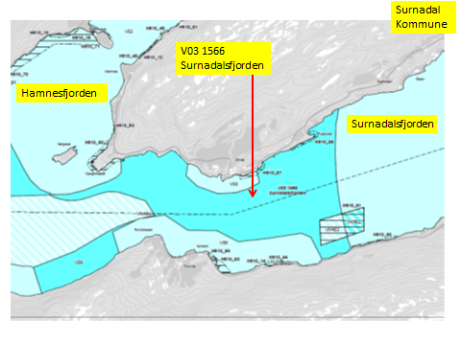
Kart: Oversikt over nye arealer

Oversikt: Område som tas ut.
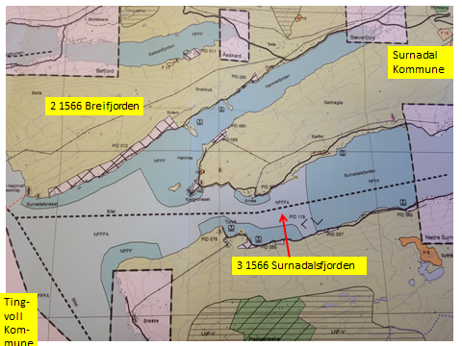

KONSEKVENSUTREDNING
TEMA | VURDERING | DATAKILDER | KONSEKVENS
Miljø og naturressurser
PLanformål: land | LNRF-areal for nødvendige tiltak for landbruk og reinsdrift og gårdsbrukstilknyttet
 | næringsvirksomhet basert på gårdens ressurser. Areal 910: Reguleringsplan skal forts. gjelde.
Bestander av anadrom laksefisk | 6 km fra Surna. Nasjonalt laksevassdrag.
Lakselus |  | Lusedata.no
Lakserømming fra merder |  | Fiskeridirektoratet.no
 |  | Laksefakta.no
Landskap | Ingen spesielle. | Surnadal kommune.
Kulturminner/kulturmiljø | Årnes: Bosetning-aktivitetsområde, gravminner, funnsted. Haugen: Gravminne, gårdstun | Kulturminnesok.no
 | Bosetning-aktivitetsområde. Ingenting berøres.
Tilstøtende arealer I sjø: | I sjø: Bruk og vern av sjø og vassdrag med eller uten tilhørende strandsone (6001), og
...

